5.1 Форма для использования
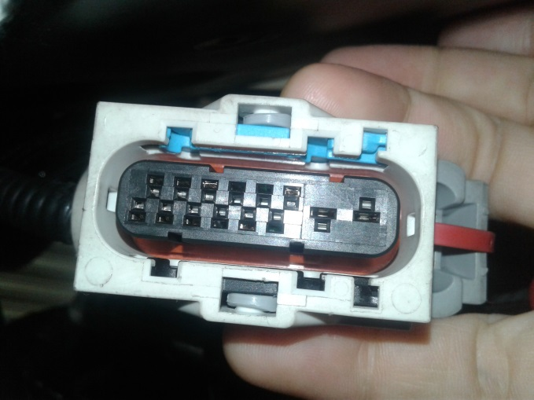
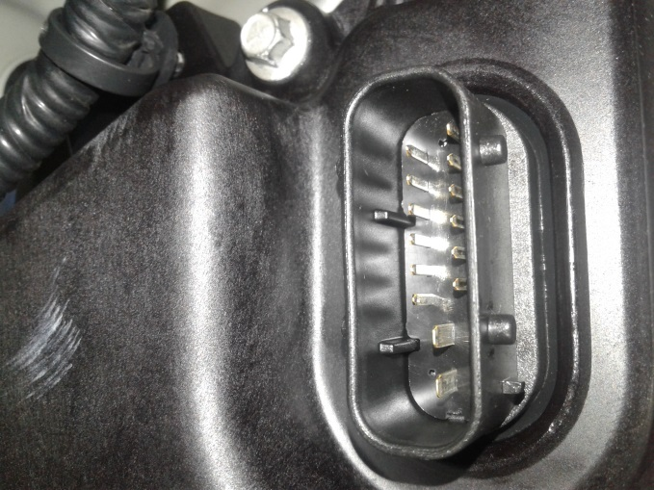
РАБОЧИЙ ТЕХНИЧЕСКИЙ ОТЧЕТ |  |  |  |  | НОМЕР: 2020 05 PT013
 |  |  |  |  | ДАТА: 28.05.2020
Наименование предприятия |  |  |  | ООО "TOSHKENTDEU" Центр
Ф.И.О. составившего отчет |  |  |  | Савельев Андрей Павлович
Номер телефона с кодом города |  |  |  | .+998 93 555 80 04
Модель |  |  | Идентификационный номер автомобиля |  | Пробег | Дата продажи
Нексия R3 |  |  | XWBTA69V1LA077652 |  | 77 | 2020-05-27
Обстоятельства при которых обнаружена проблема |  |  |  | Описание проблемы
 |  |  |  | Владелец а/м жалуется: Сигнал Check на панели приборов. Автомобиль движется рывками, при переключении на D или R передачи автомобиль сильно дергается. При анализе выявлено: Неисправность АКП. Перепрограммирование (адаптация 2 раза) АКП еще более усугубило работу АКП. Уровень масла АКП в норме, цвет масла нормальный, посторонних материалов (металлической стружки) не обнаружено.Проверка соединений ЭБУ АКП (TСM) - ок. Ошибки MDI P0700 и P2715.
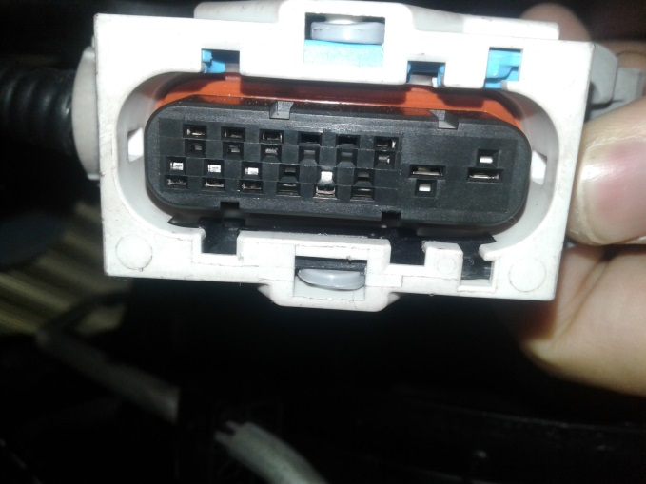
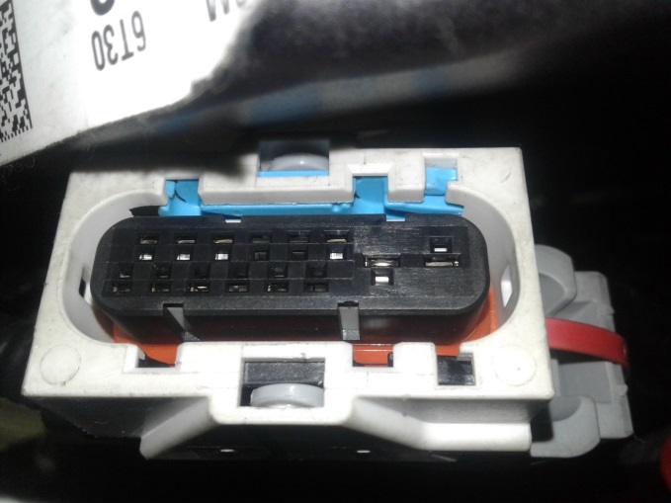
А. |  | Автомобиль стоял, двигатель не работал
В. | Автомобиль находился в движении: |  |  | Информация относительно проблемы (Приложить чертеж или фотграфию неисправности)
 |  | При торможении
 |  | При переходе от ускорения к накату
 |  | При переключение на задний ход |  | 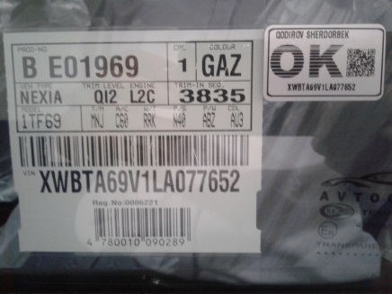 | 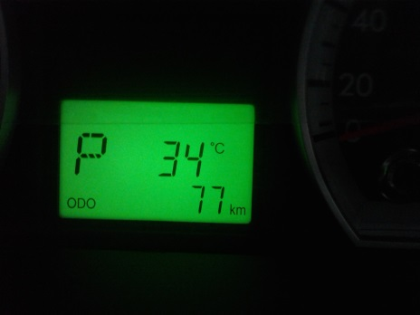
 |  | При повороте
 |  | При ускорении
 |  | При замедлении
 |  | При ______ оборотах в минут
 |  | При любой скорости
 |  | На неровной дороге
 |  | На D R передаче
С. | При использовании:
 |  | Тормозов |  | 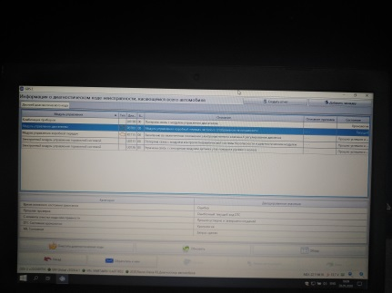 | 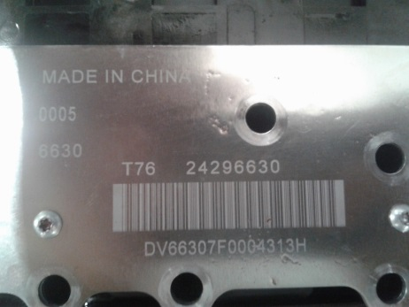
 |  | При повороте руля
 |  | При выключении сцепления
 |  | Обогревателя / кондиционера
 |  | При работе стеклоочистит / омывателя
 |  | При включении радио / CD проигрыват
 |  | Обогревателя заднего стекла
 |  | Прочее
D. | При работе двигателя:
 |  | При запуске |  | 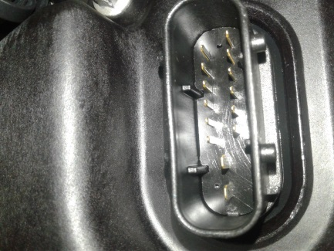 | 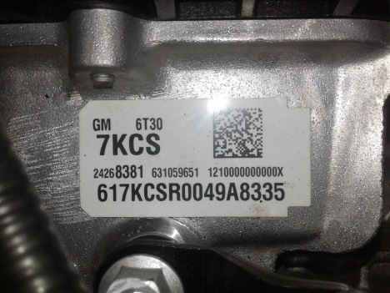
 |  | При прогреве
 |  | На холотом ходу
 |  | При горячем двигателе
E. | Возникает:
 |  | При ускорении
 |  | При высоких оборотах двигателя
 |  | При большой скорости
 |  | При большой загрузке багажника
F. | Когда случается по времени: |  |  | Информация о проблемной детали
 |  | Всегда |  | Номер детали по каталогу: | 24268381
 |  | Иногда |  | Наименование детали: | Коробка передач, автоматическая
 |  | После _____ км движения |  | Название поставщика: | GMK
 |  | После _____ минут езды |  | LOT № детали: | 9A833
Действия инженера по гарантии дилерского предприятия |  |  |  | Отправка заявки на АКП в сборе.

Ответственный Отдел по принятию мер и исследованию проблемы

 |  |  |  | (заполняется со стороны Отдела Гарантии качества АО "UzAuto Motors")

